Sheet1
Bug ID | Title | Module | Enviroment | Severity | Priority | Description | Step to Reproduce | Expected result | Actual result | Impact | Suggestion | Attachments
1 | Các trường nhập liệu không tự động loại bỏ khoảng trắng ở đầu/cuối | Login | URL: https://www.saucedemo.com/ Browser: Chromium v120+ OS: Window 11 | Medium | Medium | Khi người dùng nhập username/password có khoảng trắng thừa ở đầu/cuối hệ thống không tự động trim và dẫn đến lỗi đăng nhập | 1. Truy cập https://www.saucedemo.com/ 2. Nhập username: "standard_user "(có space) 3. Nhập password "secret_sauce" 4. Click Login | Hệ thống sẽ tự động xóa khoảng trắng và đăng nhập thành công | Không hoạt động báo lỗi đăng nhập Hiển thị error message: "Epic sadface: Username and password do not match any user in this service" | User experience kém: người dùng có thể không biết mình nhập thừa space Tăng số lượng failed login không đáng có Support ticket tăng do user báo "không đăng nhập được" | Thêm trim() cho input fields trước khi submit Hoặc hiển thị warning: "Có khoảng trắng thừa trong thông tin đăng nhập"
2 | Nhấn phím Enter không kích hoạt việc gửi form đăng nhập | Login | URL: https://www.saucedemo.com/ Browser: Chromium v120+ OS: Window 11 | Low | Medium | Khi người dùng nhập xong credentials và nhấn phím Enter, form không submit. User buộc phải click nút Login bằng chuột | 1. Truy cập https://www.saucedemo.com/ 2. Nhập username: "standard_user" 3. Nhập password "secret_sauce" 4. Nhấn phím Enter | Form submit, login thành công | Không phản hồi | Vi phạm web accessibility standard User quen dùng bàn phím bị khó chịu | Thêm event listener cho keypress "Enter" trên form
3 | Giỏ hàng vẫn hiển thị sau khi đăng xuất và đăng nhập lại bằng user khác | Login | URL: https://www.saucedemo.com/ Browser: Chromium v120+ OS: Window 11 | High | High | Giỏ hàng của user trước vẫn còn hiển thị sau khi logout và đăng nhập bằng user khác | 1. Truy cập https://www.saucedemo.com/ 2. Nhập username: "standard_user" 3. Nhập password "secret_sauce" 4. Click Login 5. Click Add to cart 6. Click Menu 7. Click Logout 8. Nhập username: "visual_user" 9. Nhập password: "secret_sauce" 10. Click Login | Giỏ hàng phải trống với mỗi user riêng biệt | Giỏ hàng vẫn hiển thị sản phẩm của user trước | Data leak giữa các user sessions Gây bối rối người dùng Lo ngại về tiềm tàng an ninh | Clear cart session data khi logout Reset cart state khi user mới login | 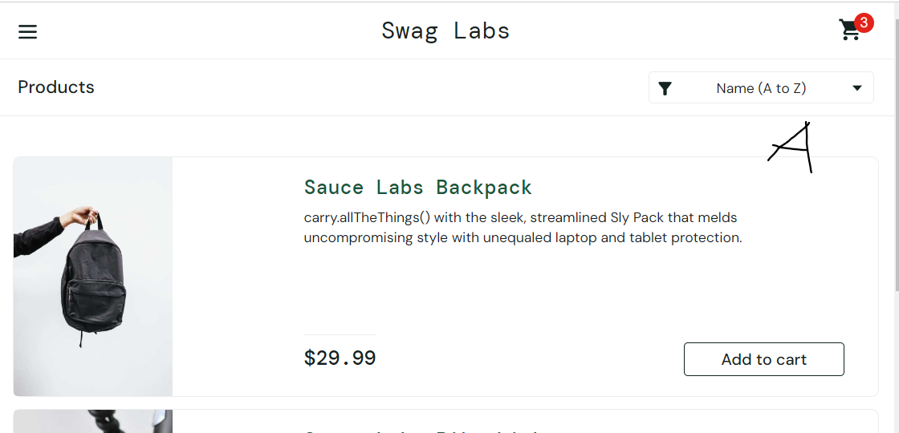 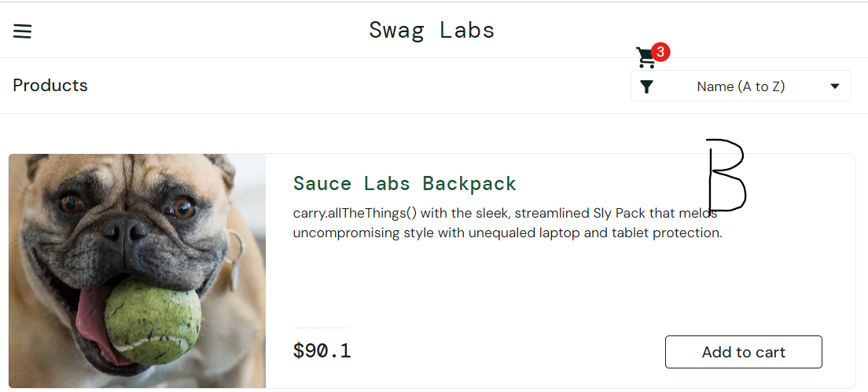
4 | Không hiển thị trạng thái tải khi mạng chậm | Checkout | URL: https://www.saucedemo.com/ Browser: Chromium v120+ OS: Window 11 | Low | Low | Khi click "Continues" hoặc "Finish" trong checkout flow, không có loading indicator hiển thị trong lúc chờ server respone | 1. Truy cập https://www.saucedemo.com/ 2. Nhập username: "standard_user" 3. Nhập password "secret_sauce" 4. Click Login 5. Click Add to cart 6. Click Icon cart 7. Click Checkout 8. Nhập First name: John 9. Nhập Last name: Doe 10. Nhập Postal code: 1111 11. Click Continues | Hiển thị loading indicator khi mạng chậm | Không hiển thị, không hoạt động | User không biết hệ thống đang xử lý Có thể click nhiều lần | Hiển thị spinner/loading overlay khi đang processing
5 | Thứ tự sắp xếp sản phẩm không được lưu giữ sau khi refresh page | Inventory | URL: https://www.saucedemo.com/ Browser: Chromium v120+ OS: Window 11 | Low | Low | Sau khi user chọn sắp xếp sản phẩm (giá tăng dần/giảm dần) hệ thống không lưu lại trạng thái này khi refresh page | 1. Truy cập https://www.saucedemo.com/ 2. Nhập username: "standard_user" 3. Nhập password "secret_sauce" 4. Click Login 5. Click Price(low to high) 6. Click refresh | Sản phẩm vẫn sắp xếp theo giá tăng dần/giảm dần | Danh sách sản phẩm quay về trạng thái mặc định | Người dùng phải chọn lại Trải nghiệm kém, nhưng không nghiêm trọng | Lưu sort preference trong URL param | 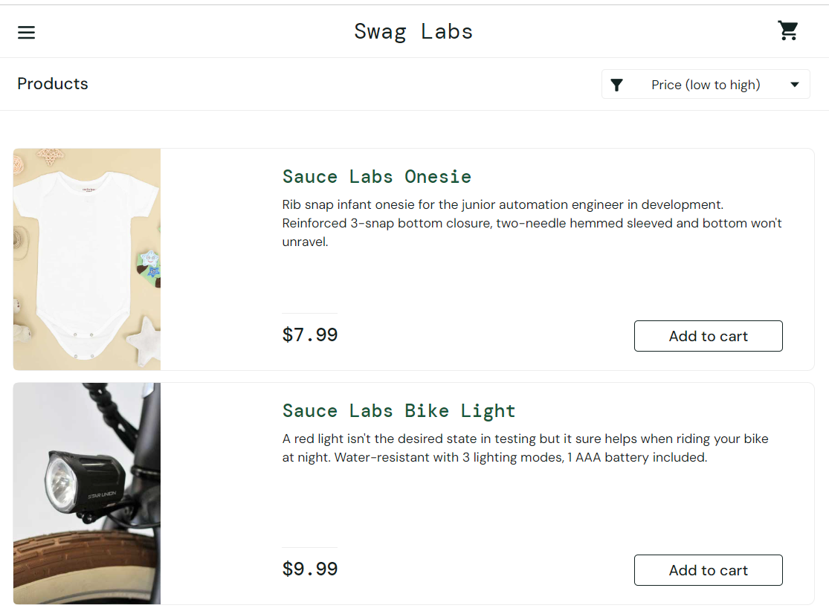 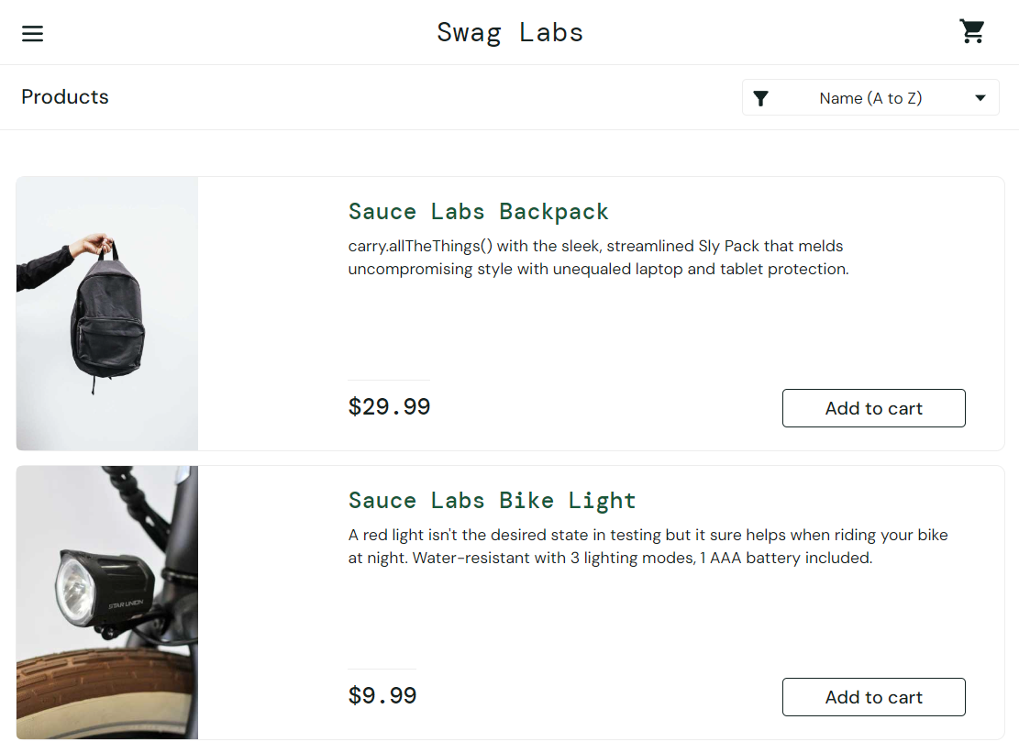
6 | Không thể tăng/giảm số lượng cho cùng 1 sản phẩm trong giỏ hàng | Cart | URL: https://www.saucedemo.com/ Browser: Chromium v120+ OS: Window 11 | High | High | Hệ thống không cho phép user tăng hoặc giảm số lượng của cùng 1 sản phẩm trong giỏ hàng | 1. Truy cập https://www.saucedemo.com/ 2. Nhập username: "standard_user" 3. Nhập password "secret_sauce" 4. Click Login 5. Click Add to cart 6. Click Icon cart | Người dùng có thể tăng hoặc giảm tùy ý | Không thể thay đổi số lượng sản phẩm | User không thể mua nhiều hơn 1 sản phẩm Có thể khiến người dùng bỏ giỏ hàng | Thêm nút +/- có event handler

